Formulario 240
DIRECCIÓN DE GESTIÓN ESTRATÉGICA Y DE ANALÍTICA
SUBDIRECCIÓN DE ESTUDIOS ECONÓMICOS
IMPUESTO MÍNIMO ALTERNATIVO SIMPLE (IMAS) PARA TRABAJADORES POR CUENTA PROPIA
AÑO GRAVABLE 2015 - FORMULARIO 240
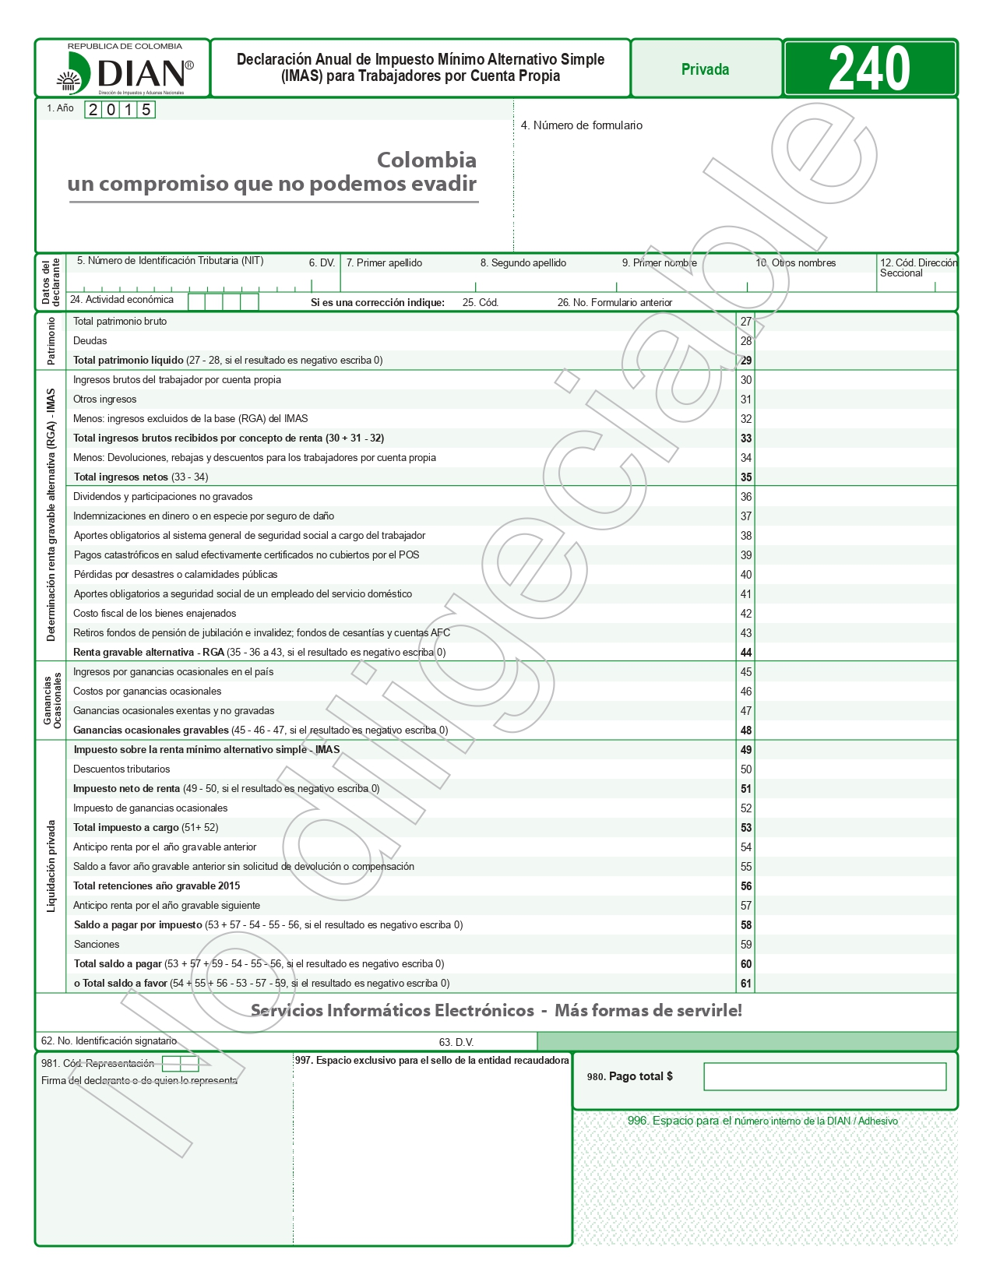

Fuente: DIAN. Disponible en https://www.dian.gov.co/atencionciudadano/formulariosinstructivos/Formularios/2016/Formulario_240_2016.pdf

